Sheet1
Test Case ID | Tes Case Name | Description | Pre-Requisite | Input Data | Test Step Description | Expected Result | Actual Result | Result | Date
ทดสอบฟังก์ชันการลงเวลาทำงาน
รหัสหน้าจอ-ชื่อหน้าจอ 1. CHECK001 - แสดงหน้าเข้าสู่ระบบ 2. CHECK002 - แสดงหน้าแรกของเว็บไซต์ (สามารถกด check-in, check-out ได้) 3. CHECK003 - แสดงหน้ารายละเอียดการลงชื่อเข้างาน - ออกงานทั้งหมด 4. CHECK004 - pop-up แสดงรายละเอียดคำเตือน
UAT-CHECK-001 | เข้าสู่ระบบ | เป็นส่วนหนึ่งในการเข้าสู่ระบบ เพื่อทำการทดสอบในขั้นตอนต่อไป | ผู้ใช้ต้องมีสิทธิ์ในการเข้าสู่ระบบ (IT role) | username : test_it_role password : 1234 | 1. เข้าสู่ระบบ 1.1 เข้าสู่หน้าเว็บ (url: http://uat.cubesofttech.com/) 1.2 กรอก username และ password และกดปุ่ม Login | 1. เข้าสู่ระบบ 1.1 ระบบแสดงหน้าจอสำหรับหน้าเข้าสู่ระบบ (CHECK001) ภายในหน้าจอแสดงข้อความ "Login to your account" และแท็บบาร์แสดงข้อความ "Cube SoftTech : Login" 1.2 ระบบแสดงหน้าแรกของเว็บไซต์ (CHECK002) ภายในหน้าจอ มุมขวาแสดงข้อความชื่อผู้ใช้ "test_it_role" และแท็บบาร์แสดงข้อความ "check in" | 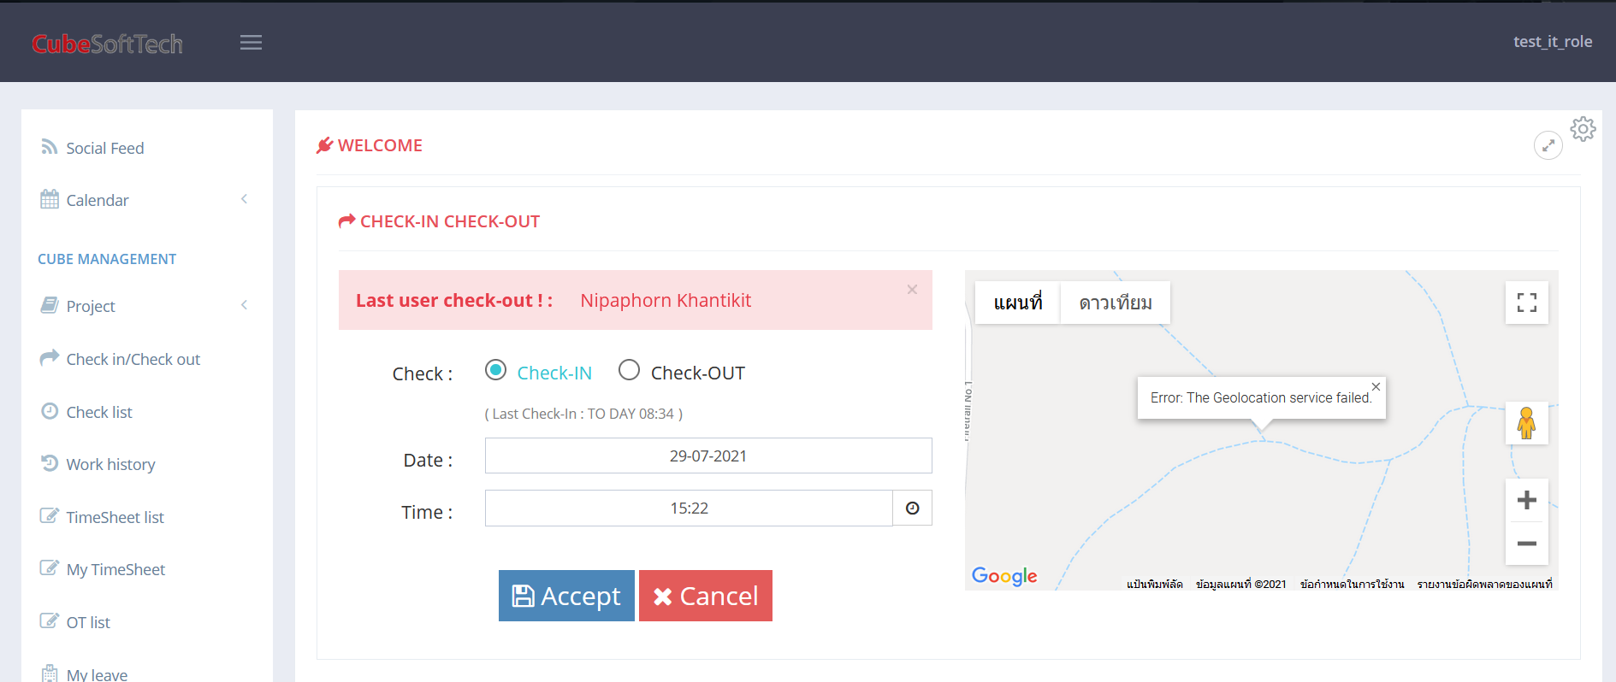 1. เข้าสู่ระบบ 1.1 ระบบแสดงหน้าจอสำหรับหน้าเข้าสู่ระบบ (CHECK001) ภายในหน้าจอแสดงข้อความ "Login to your account" และแท็บบาร์แสดงข้อความ "Cube SoftTech : Login" 1.2 ระบบแสดงหน้าแรกของเว็บไซต์ (CHECK002) ภายในหน้าจอ มุมขวาแสดงข้อความชื่อผู้ใช้ "test_it_role" และแท็บบาร์แสดงข้อความ "check in" | PASS | 27/07/2021
UAT-CHECK-002 | การลงเวลาเข้างานในเวลาปกติ Late | เป็นส่วนหนึ่งในการลงเวลาในการเข้างาน - ออกงาน ซึ่งสามารถลงเวลาเข้างานตามเวลาปกติได้ | ผู้ใช้ต้องมีสิทธิ์ในการเข้าถึงฟังก์ชันการลงเวลาเข้างาน - ออกงาน และทำการเข้าสู่ระบบค้างไว้เป็นระยะเวลานาน (IT role) | Check : Check-IN Date : 27-07-2021 | 2. การลงเวลาเข้างานในเวลาปกติ 2.1 ทำการกรอกข้อมูลตามที่ระบุ Input Data แล้วกดปุ่ม Accept | 2. การลงเวลาเข้างานในเวลาปกติ 2.1 ระบบแสดงหน้าจอสำหรับตรวจสอบข้อมูลการลงเวลาเข้างาน (CHECK003) และแสดงข้อมูลดังต่อไปนี้ user : "test_it_role" Type : "เข้างาน" Work Time : "27-Jul-2021", "แสดงเวลาขณะเข้าสู่ระบบ" Timestamp : "แสดงเวลาขณะทำการทดสอบ" Working : "Check - In" Status : "Late" | 2. การลงเวลาเข้างานในเวลาปกติ 2.1 ระบบแสดงหน้าจอสำหรับตรวจสอบข้อมูลการลงเวลาเข้างาน (CHECK003) และแสดงข้อมูลดังต่อไปนี้ user : "test_it_role" Type : "เข้างาน" Work Time : "27-Jul-2021", "16:03" Timestamp / IP: "27-Jul 16:15" , "49.228.230.248 " Working : "Check - In" Status : "Late" | PASS | 27/07/2021
UAT-CHECK-003 | การลงเวลาเข้างานในเวลาปกติ On Time | เป็นส่วนหนึ่งในการลงเวลาในการเข้างาน - ออกงาน ซึ่งสามารถลงเวลาเข้างานตามเวลาปกติได้ | ผู้ใช้ต้องมีสิทธิ์ในการเข้าถึงฟังก์ชันการลงเวลาเข้างาน - ออกงาน และต้องเข้าสู่ระบบในขั้นตอน UAT-CHECK-001 (IT role) | Check : Check-IN Date : 27-07-2021 | 2. การลงเวลาเข้างานในเวลาปกติ 2.1 ทำการกรอกข้อมูลตามที่ระบุ Input Data แล้วกดปุ่ม Accept | 2. การลงเวลาเข้างานซ้ำ 2.1 ระบบแสดงหน้าจอสำหรับตรวจสอบข้อมูลการลงเวลาเข้างาน (CHECK003) และแสดงข้อมูลดังต่อไปนี้ user : "test_it_role" Type : "เข้างาน" Work Time : "29-Jul-2021", "แสดงเวลาขณะเข้าสู่ระบบ" Timestamp : "แสดงเวลาขณะทำการทดสอบ" Working : "Check - In" Status : " Late" | 2. การลงเวลาเข้างานซ้ำ 2.1 ระบบแสดงหน้าจอสำหรับตรวจสอบข้อมูลการลงเวลาเข้างาน (CHECK003) และแสดงข้อมูลดังต่อไปนี้ user : "test_it_role" Type : "เข้างาน" Work Time : "29-Jul-2021", "08:34" Timestamp / IP: "29-Jul 08:35" , "49.228.228.76" Working : "Check - In" Status : "Late" | PASS | 29/07/2021
UAT-CHECK-004 | การลงเวลาเข้างานย้อนหลัง | เป็นส่วนหนึ่งในการลงเวลาในการเข้างาน - ออกงาน ซึ่งสามารถลงเวลาย้อนหลังได้ ภายในวันที่มีการทำงาน | ผู้ใช้ต้องมีสิทธิ์ในการเข้าถึงฟังก์ชันการลงเวลาเข้างาน - ออกงาน และต้องเข้าสู่ระบบในขั้นตอน UAT-CHECK-001 (IT role) | Check : Check-IN Date : 27-07-2021 เวลา : 8.30 Detail : UAT-CHECK-004 การลงเวลาเข้างานย้อนหลัง | 2. การลงเวลาเข้างานในเวลาปกติ 2.1 ทำการกรอกข้อมูลตามที่ระบุ Input Data แล้วกดปุ่ม Accept | 2. การลงเวลาเข้างานย้อนหลัง 2.1 ระบบแสดงหน้าจอสำหรับตรวจสอบข้อมูลการลงเวลาเข้างาน (CHECK003) และแสดงข้อมูลดังต่อไปนี้ user : "test_it_role" Type : "เข้างาน" Work Time : "27-Jul-2021", "แสดงเวลาลงเข้างาน" Timestamp : "แสดงเวลาขณะทำการทดสอบ" Working : "Check - In" Status : "On Time , Late" Detail : "UAT-CHECK-004 การลงเวลาเข้างานย้อนหลัง" | 2. การลงเวลาเข้างานย้อนหลัง 2.1 ระบบแสดงหน้าจอสำหรับตรวจสอบข้อมูลการลงเวลาเข้างาน (CHECK003) และแสดงข้อมูลดังต่อไปนี้ user : "test_it_role" Type : "เข้างาน" Work Time : "27-Jul-2021", "08:30" Timestamp / IP: "27-Jul 16:32" , "49.228.230.248 " Working : "Check - In" Status : "Late" Detail : "UAT-CHECK-004 การลงเวลาเข้างา ..." |  | 27/07/2021
UAT-CHECK-005 | การลงเวลาเข้างานย้อนหลัง | เป็นส่วนหนึ่งในการลงเวลาในการเข้างาน - ออกงาน ซึ่งไม่สามารถลงเวลาย้อนหลังได้ หลังจากวันทำงาน | ผู้ใช้ต้องมีสิทธิ์ในการเข้าถึงฟังก์ชันการลงเวลาเข้างาน - ออกงาน และต้องเข้าสู่ระบบในขั้นตอน UAT-CHECK-001 (IT role) | Check : Check-IN Date : 23-07-2021 เวลา : 08.45 Detail : UAT-CHECK-005 การลงเวลาเข้างานย้อนหลัง | 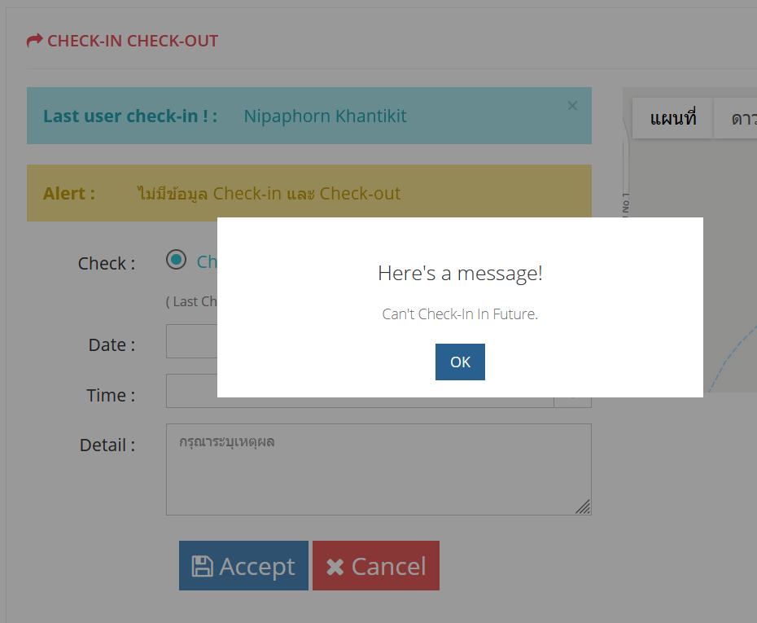 2. การลงเวลาเข้างานในเวลาปกติ 2.1 ทำการกรอกข้อมูลตามที่ระบุ Input Data แล้วกดปุ่ม Accept | 2. การลงเวลาเข้างานย้อนหลัง 2.1 ระบบแสดงหน้าจอ pop-up (CHECK004) และแสดงข้อความ "Hereis a message!" , "Can't Check-in In Last." | 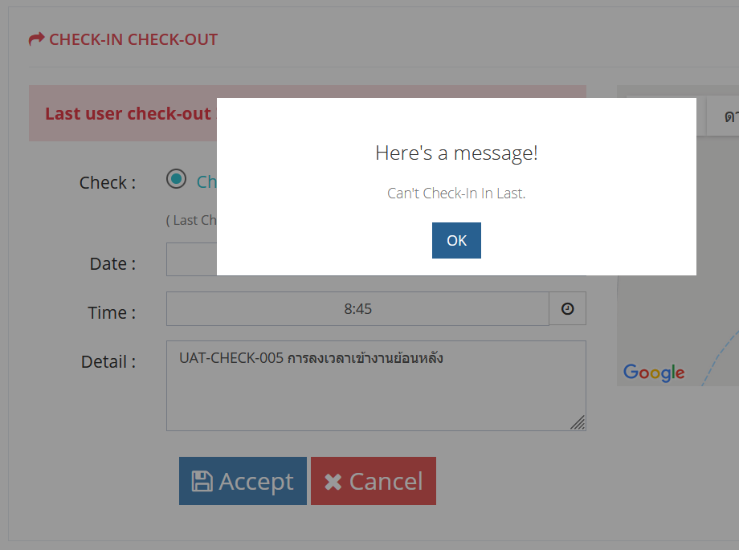 2. การลงเวลาเข้างานย้อนหลัง 2.1 ระบบแสดงหน้าจอ pop-up (CHECK004) และแสดงข้อความ "Hereis a message!" , "Can't Check-in In Last." |  | 27/07/2021
 | การลงเวลาเข้างานล่วงหน้า | เป็นส่วนหนึ่งในการลงเวลาในการเข้างาน - ออกงาน ซึ่งไม่สามารถลงเวลาล่วงหน้าได้ ภายในวันทำงาน | ผู้ใช้ต้องมีสิทธิ์ในการเข้าถึงฟังก์ชันการลงเวลาเข้างาน - ออกงาน และต้องเข้าสู่ระบบในขั้นตอน UAT-CHECK-001 (IT role) | Check : Check-IN Date : 23-07-2021 เวลา : 08.45 Detail : UAT-CHECK-005 การลงเวลาเข้างานย้อนหลัง |  |  |  |  | 2021-02-08
UAT-CHECK-006 | การลงเวลาเข้างานล่วงหน้า | เป็นส่วนหนึ่งในการลงเวลาในการเข้างาน - ออกงาน ซึ่งจะต้องไม่สามารถลงเวลาเข้างานในวันถัดไปล่วงหน้าได้ | ผู้ใช้ต้องมีสิทธิ์ในการเข้าถึงฟังก์ชันการลงเวลาเข้างาน - ออกงาน และต้องเข้าสู่ระบบในขั้นตอน UAT-CHECK-001 (IT role) | Check : Check-IN Date : 29-07-2021 เวลา : 08.45 Detail : UAT-CHECK-006 การลงเวลาเข้างานล่วงหน้า ภายในวันถัดไป | 2. การลงเวลาเข้างานในเวลาปกติ 2.1 ทำการกรอกข้อมูลตามที่ระบุ Input Data แล้วกดปุ่ม Accept | 2. การลงเวลาเข้างานย้อนหลัง 2.1 ระบบแสดงหน้าจอ pop-up (CHECK004) และแสดงข้อความ "Hereis a message!" , "Can't Check-in In Future." | 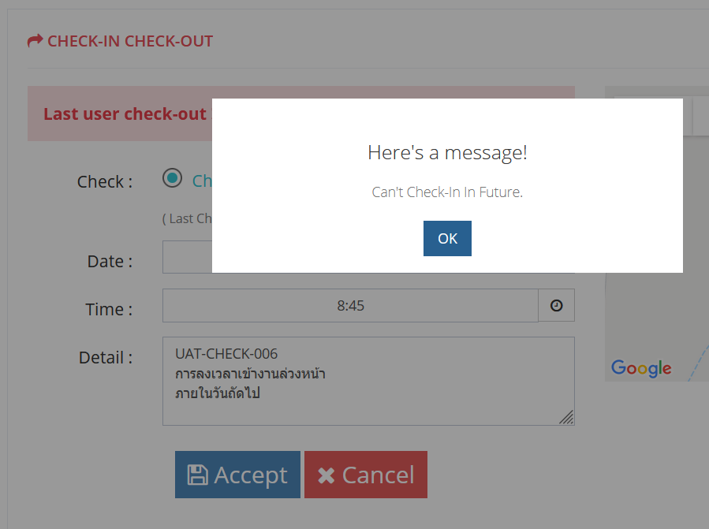 2. การลงเวลาเข้างานย้อนหลัง 2.1 ระบบแสดงหน้าจอ pop-up (CHECK004) และแสดงข้อความ "Hereis a message!" , "Can't Check-in In Last." |  | 27/07/2021
UAT-CHECK-007 | การลงเวลาออกงานในเวลาปกติ Unfinished Work | เป็นส่วนหนึ่งในการลงเวลาในการเข้างาน - ออกงาน ซึ่งสามารถลงเวลาออกงานตามเวลาปกติได้ | ผู้ใช้ต้องมีสิทธิ์ในการเข้าถึงฟังก์ชันการลงเวลาเข้างาน - ออกงาน (IT role) | Check : Check-OUT Date : 27-07-2021 | 2. การลงเวลาออกงานในเวลาปกติ Unfinished Work 2.1 ทำการกรอกข้อมูลตามที่ระบุ Input Data แล้วกดปุ่ม Accept | 2. การลงเวลาออกงานในเวลาปกติ Unfinished Work 2.1 ระบบแสดงหน้าจอสำหรับตรวจสอบข้อมูลการลงเวลาเข้างาน (CHECK003) และแสดงข้อมูลดังต่อไปนี้ user : "test_it_role" Type : "ออกงาน" Work Time : "27-Jul-2021", "แสดงเวลาขณะทำการทดสอบ" Timestamp / IP: "แสดงวันที่และเวลาขณะทำการทดสอบ" , "แสดง IP ของเครื่องที่ใช้ทดสอบ" Working : "แสดงเวลาในการทำงานน้อยกว่า 8 hrs" Status : "Unfinished Work" | 2. การลงเวลาออกงานในเวลาปกติ Unfinished Work 2.1 ระบบแสดงหน้าจอสำหรับตรวจสอบข้อมูลการลงเวลาเข้างาน (CHECK003) และแสดงข้อมูลดังต่อไปนี้ user : "test_it_role" Type : "ออกงาน" Work Time : "27-Jul-2021", "17:11" Timestamp / IP: "แสดงวันที่และเวลาขณะทำการทดสอบ" , "แสดง IP ของเครื่องที่ใช้ทดสอบ" Working : "7:41 hrs." Status : "Unfinished Work " |  | 27/07/2021
UAT-CHECK-008 | การลงเวลาออกงานในเวลาปกติ Finished Work | เป็นส่วนหนึ่งในการลงเวลาในการเข้างาน - ออกงาน ซึ่งสามารถลงเวลาออกงานตามเวลาปกติได้ | ผู้ใช้ต้องมีสิทธิ์ในการเข้าถึงฟังก์ชันการลงเวลาเข้างาน - ออกงาน และต้องเข้าสู่ระบบในขั้นตอน UAT-CHECK-001 (IT role) | Check : Check-OUT Date : 27-07-2021 | 2. การลงเวลาออกงานในเวลาปกติ Finished Work 2.1 ทำการกรอกข้อมูลตามที่ระบุ Input Data แล้วกดปุ่ม Accept | 2. การลงเวลาออกงานในเวลาปกติ Finished Work 2.1 ระบบแสดงหน้าจอสำหรับตรวจสอบข้อมูลการลงเวลาเข้างาน (CHECK003) และแสดงข้อมูลดังต่อไปนี้ user : "test_it_role" Type : "ออกงาน" Work Time : "27-Jul-2021", "แสดงเวลาขณะทำการทดสอบ" Timestamp / IP: "แสดงวันที่และเวลาขณะทำการทดสอบ" , "แสดง IP ของเครื่องที่ใช้ทดสอบ" Working : "แสดงเวลาในการทำงานตั้งแต่ 8 hrs ขึ้นไป" Status : "Finished Work" | 2. การลงเวลาออกงานในเวลาปกติ Finished Work 2.1 ระบบแสดงหน้าจอสำหรับตรวจสอบข้อมูลการลงเวลาเข้างาน (CHECK003) และแสดงข้อมูลดังต่อไปนี้ user : "test_it_role" Type : "ออกงาน" Work Time : "27-Jul-2021", "17:44" Timestamp / IP: "แสดงวันที่และเวลาขณะทำการทดสอบ" , "แสดง IP ของเครื่องที่ใช้ทดสอบ" Working : "8:14 hrs." Status : "Finished Work" |  | 27/07/2021
UAT-CHECK-009 | การลงเวลาออกงานย้อนหลัง | เป็นส่วนหนึ่งในการลงเวลาในการเข้างาน - ออกงาน ซึ่งไม่สามารถลงเวลาย้อนหลังได้ หลังจากวันทำงาน | ผู้ใช้ต้องมีสิทธิ์ในการเข้าถึงฟังก์ชันการลงเวลาเข้างาน - ออกงาน และต้องเข้าสู่ระบบในขั้นตอน UAT-CHECK-001 (IT role) | Check : Check-OUT Date : 27-07-2021 เวลา : 17.45 Detail : UAT-CHECK-009 การลงเวลาออกงานย้อนหลัง | 2. การลงเวลาออกงานย้อนหลัง 2.1 ทำการกรอกข้อมูลตามที่ระบุ Input Data แล้วกดปุ่ม Accept | 2. การลงเวลาออกงานย้อนหลัง 2.1 ระบบแสดงหน้าจอ pop-up (CHECK004) และแสดงข้อความ "Hereis a message!" , "Can't Check-out In Last." | 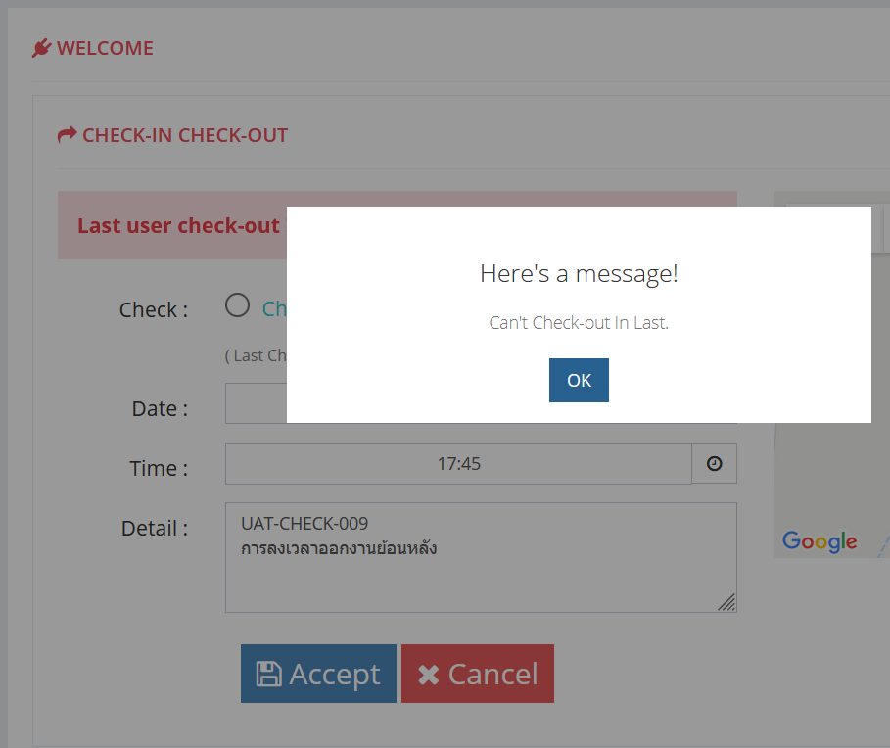 2. การลงเวลาเข้างานย้อนหลัง 2.1 ระบบแสดงหน้าจอ pop-up (CHECK004) และแสดงข้อความ "Hereis a message!" , "Can't Check-out In Last." |  | 29/07/2021
UAT-CHECK-010 | การลงเวลาออกงานย้อนหลัง | เป็นส่วนหนึ่งในการลงเวลาในการเข้างาน - ออกงาน ซึ่งสามารถลงเวลาย้อนหลังได้ ภายในวันที่มีการทำงาน | ผู้ใช้ต้องมีสิทธิ์ในการเข้าถึงฟังก์ชันการลงเวลาเข้างาน - ออกงาน และต้องเข้าสู่ระบบในขั้นตอน UAT-CHECK-001 (IT role) | Check : Check-OUT Date : 29-07-2021 เวลา : 17.45 Detail : UAT-CHECK-010 การลงเวลาออกงานย้อนหลัง | 2. การลงเวลาออกงานย้อนหลัง 2.1 ทำการกรอกข้อมูลตามที่ระบุ Input Data แล้วกดปุ่ม Accept | 2. การลงเวลาออกงานย้อนหลัง 2.1 ระบบแสดงหน้าจอสำหรับตรวจสอบข้อมูลการลงเวลาเข้างาน (CHECK003) และแสดงข้อมูลดังต่อไปนี้ user : "test_it_role" Type : "ออกงาน" Work Time : "29-Jul-2021", "แสดงเวลาขณะทำการทดสอบ" Timestamp / IP: "แสดงวันที่และเวลาขณะทำการทดสอบ" , "แสดง IP ของเครื่องที่ใช้ทดสอบ" Working : "แสดงเวลาในการทำงานน้อยกว่าหรือมากกว่า 8 hrs" Status : "finished Work" | 2. การลงเวลาออกงานย้อนหลัง 2.1 ระบบแสดงหน้าจอสำหรับตรวจสอบข้อมูลการลงเวลาเข้างาน (CHECK003) และแสดงข้อมูลดังต่อไปนี้ user : "test_it_role" Type : "ออกงาน" Work Time : "29-Jul-2021", "17:45" Timestamp / IP: "29-Jul 18:00" , "49.228.226.73" Working : "8:11 hrs." Status : "Finished Work " |  | 29/07/2021
UAT-CHECK-011 | การลงเวลาออกงานล่วงหน้า | เป็นส่วนหนึ่งในการลงเวลาในการเข้างาน - ออกงาน ซึ่งม่สามารถลงเวลาออกงานในวันทำงานล่วงหน้าได้ | ผู้ใช้ต้องมีสิทธิ์ในการเข้าถึงฟังก์ชันการลงเวลาเข้างาน - ออกงาน และต้องเข้าสู่ระบบในขั้นตอน UAT-CHECK-001 (IT role) | Check : Check-OUT Date : 29-07-2021 เวลา : 18.00 Detail : UAT-CHECK-011 การลงเวลาออกงานล่วงหน้า | 2. การลงเวลาออกงานล่วงหน้า 2.1 ทำการกรอกข้อมูลตามที่ระบุ Input Data แล้วกดปุ่ม Accept | 2. การลงเวลาออกงานล่วงหน้า 2.1 ระบบแสดงหน้าจอ pop-up (CHECK004) และแสดงข้อความ "Hereis a message!" , "Can't Check-out In Future." | 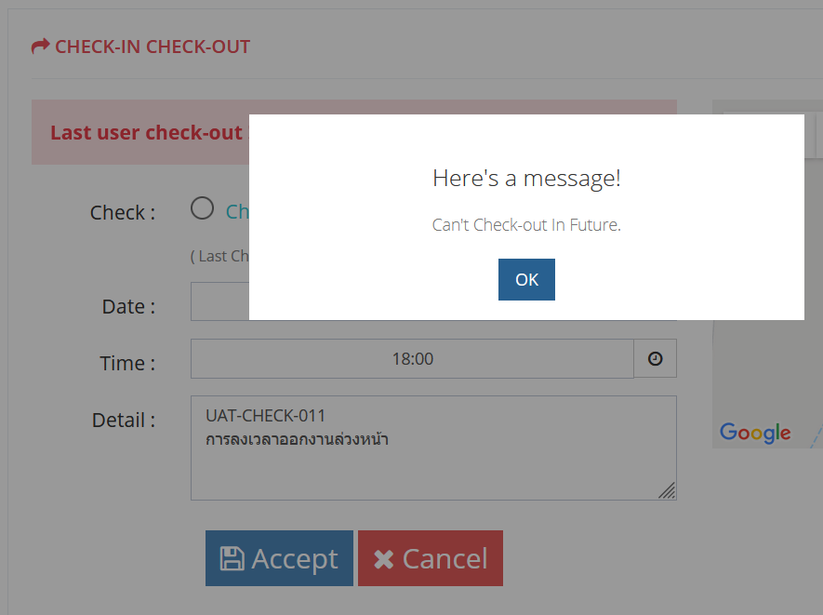 2. การลงเวลาออกงานล่วงหน้า 2.1 ระบบแสดงหน้าจอ pop-up (CHECK004) และแสดงข้อความ "Hereis a message!" , "Can't Check-out In Future." |  | 29/07/2021
UAT-CHECK-012 | การลงเวลาออกงานล่วงหน้า | เป็นส่วนหนึ่งในการลงเวลาในการเข้างาน - ออกงาน ซึ่งจะต้องไม่สามารถลงเวลาออกงานในวันถัดไปล่วงหน้าได้ | ผู้ใช้ต้องมีสิทธิ์ในการเข้าถึงฟังก์ชันการลงเวลาเข้างาน - ออกงาน และต้องเข้าสู่ระบบในขั้นตอน UAT-CHECK-001 (IT role) | Check : Check-OUT Date : 30-07-2021 เวลา : 17.45 Detail : UAT-CHECK-012 การลงเวลาออกงานล่วงหน้า | 2. การลงเวลาออกงานล่วงหน้า 2.1 ทำการกรอกข้อมูลตามที่ระบุ Input Data แล้วกดปุ่ม Accept | 2. การลงเวลาออกงานล่วงหน้า 2.1 ระบบแสดงหน้าจอ pop-up (CHECK004) และแสดงข้อความ "Hereis a message!" , "Can't Check-out In Future." | 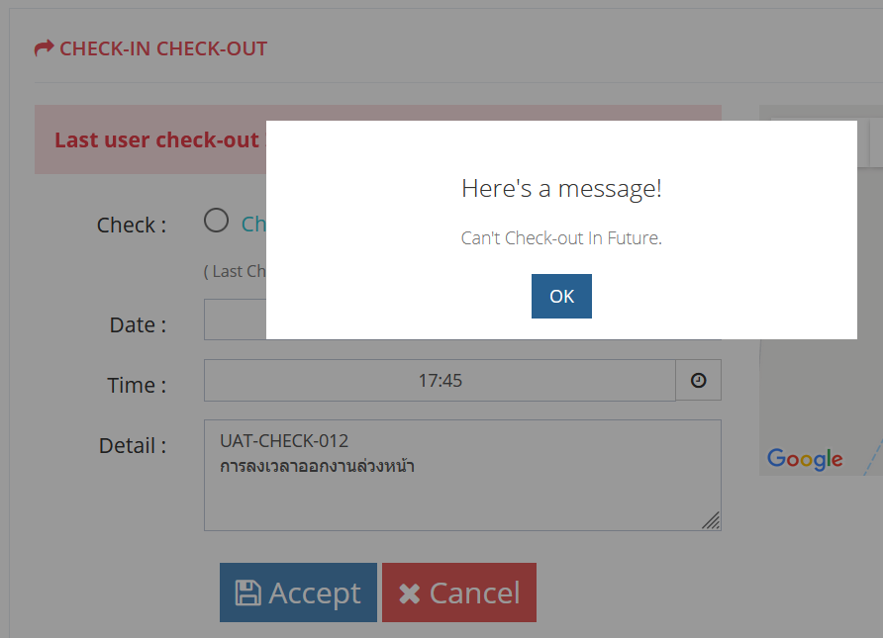 2. การลงเวลาออกงานล่วงหน้า 2.1 ระบบแสดงหน้าจอ pop-up (CHECK004) และแสดงข้อความ "Hereis a message!" , "Can't Check-out In Future." |  | 29/07/2021
 | การลงเวลาเข้างานในวันหยุดเสาร์-อาทิตย์
 | การลงเวลาเข้างานในวันหยุดนักขัตฤกษ์
 | การลงเวลาออกงานในวันหยุดเสาร์-อาทิตย์
 | การลงเวลาออกงานในวันหยุดนักขัตฤกษ์

 | จะเช็คอินแต่กดไปเช็คเอ้าท์

